Lüftung
Lärmschutz - Lüftung
Beurteilung der Lärmimmissionen
Angaben zu Apparaten (techn. Datenblatt + Situationsplan mit eingezeichneter Standort beilegen)
Datum / SB
Anlage |  |  |  |  |  | Schallleistung LwA |  |  |  | 60 |  |  | dBA
Austritt |  |  |  |  |  | Schalldruckpegel LpA |  |  |  |  |  |  | dBA
LSV Anhang 6 | Art. 1 Absatz e. |  |  | Empf. - Stufe | II | bei s1 |  |  |  |  |  |  | m

Schallleistungspegel aussen LwA |  |  |  |  |  |  |  |  |  |  |  | 60 |  | dBA
Distanz (s) Quelle - Empfänger (Nachbargebäude, bei MFH im Gebäude selber; wenn unbebaute Nachbarparzelle: Baulinie) |  |  |  |  |  |  |  |  |  |  |  | 10 |  | m

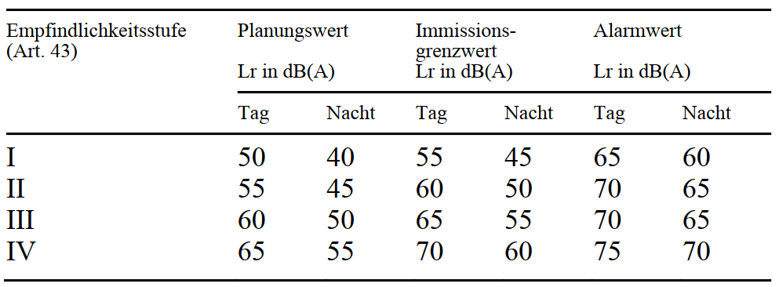
Planungswert gemäss Anhang 6 LSV |  |  |  |  |  |  |  |  |  |  |  | 45 |  | dBA

Berechnung des Beurteilungspegels Lr am Empfangsort

Korrekturfaktoren
Richtwirkungs-
korrektur Dc

 |  |  |  |  |  |  |  |  |  |  |  | 9 |  | dB
Schalldruckpegel LpA am Empfangsort (LpA = LwA-11+Dc -20*log(s)) |  |  |  |  |  |  |  |  |  |  |  | 38.0 |  | dBA

Pegelkorrektur K1 |  |  | Heizbetrieb während der Nacht (19:00 - 07:00 Uhr) |  |  |  |  |  |  |  |  | 10 |  | dB

Pegelkorrektur K2 |  |  | Hörbarkeit der Tonhaltigkeit

 |  |  |  |  |  |  |  |  |  |  |  | 2 |  | dB

Pegelkorrektur K3 |  |  | Hörbarkeit der Impulshaltigkeit

 |  |  |  |  |  |  |  |  |  |  |  | 0 |  | dB

Pegelkorrektur durch Betriebsdauer t (In der Regel: t = 720 Min.) |  |  |  |  |  |  |  | 720 | Min. |  |  | 0.0 |  | dB

Lärmschutzmassnahmen |  |  |  |  |  |  |  |  |  | -3 | dB
 |  |  |  |  |  |  |  |  |  | -5 | dB
 |  |  |  |  |  |  |  |  |  | -6 | dB
 |  |  |  |  |  |  |  |  |  |  | dB
 |  |  |  |  |  |  |  |  |  |  | dB | 0 |  | dB

Beurteilungspegel Lr |  |  |  |  |  |  |  |  |  |  |  | 50.0 |  | dBA

Der Planungswert von |  | 45 |  | dBA wird | nicht eingehalten.

Wurde das Vorsorgeprinzip berücksichtigt?

Verfasser

Ort, Datum |  |  |  |  |  |  | Unterschrift

